상품제안서
나빌레라 고급 316 텀블러 (나비2) 스테인레스 자개텀블러 500ml | 상품코드: F24304

 |  |  |  |  |  |  | 02-412-0044 | www.easy1.co.kr
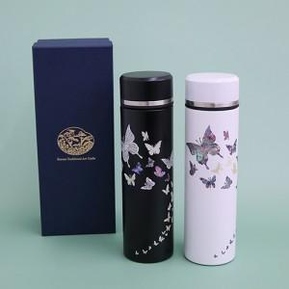

【상세/제작정보】 | <p><span style="background-color: rgb(255, 255, 255); font-family: dotum; font-size: 13px;">보자기포장 9,000원vat별도</span>​</p>

【인쇄/포장옵션】 | 실크, 패드인쇄 / 포장지포장

【공급단가】 | 수량 | 30~ | 50~ | 100~ | 300~ | 500~
*VAT별도 | 단가 | 37,500원 | 36,900원 | 36,000원 | 35,100원 | 34,500원

【상품 URL】 | http://www.easy1.co.kr/src/goods_detail.php?gdno=24304

